상품제안서
네이쳐 초경량 알루미늄 등산스틱 | 상품코드: S33322

 |  |  |  |  |  |  | 02-713-8555 | www.synergygift.co.kr
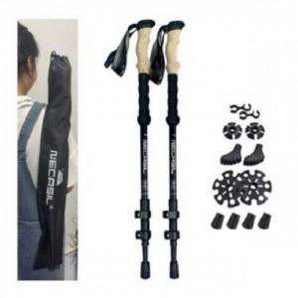

【상세/제작정보】

【인쇄/포장옵션】 | 실크 / 포장불가능

【공급단가】 | 수량 | 30~ | 100~ | 500~ | 1,000~ | 2,000~
*VAT별도 | 단가 | 27,130원 | 26,130원 | 25,120원 | 24,120원 | 23,510원

【상품 URL】 | https://www.synergygift.co.kr:443/src/goods_detail.php?gdno=33322

